PREGLED
ACO TopTek Uniface DEEP 35 Pokrovi

Vroče cinkani pokrovi, razred M125
LIST 1 | LIST 2 | LIST 3 | LIST 4 | LIST 5 | LIST 6 | LIST 7 | LIST 8 | LIST 9 | LIST 10
DIMENZIJA 300X300 | DIMENZIJA 400X400 | DIMENZIJA 500X500 | DIMENZIJA 600X600 | DIMENZIJA 700X700 | DIMENZIJA 800X800 | DIMENZIJA 900X900 | DIMENZIJA 1000X1000 | DIMENZIJA 600X1000 | DIMENZIJA 800X1000
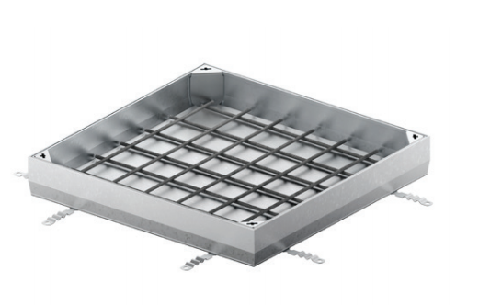

Pokrovi iz nerjavečega jekla, razred M125
LIST 11 | LIST 12 | LIST 13 | LIST 14 | LIST 15 | LIST 16 | LIST 17 | LIST 18 | LIST 19 | LIST 20
DIMENZIJA 300X300 | DIMENZIJA 400X400 | DIMENZIJA 500X500 | DIMENZIJA 600X600 | DIMENZIJA 700X700 | DIMENZIJA 800X800 | DIMENZIJA 900X900 | DIMENZIJA 1000X1000 | DIMENZIJA 600X1000 | DIMENZIJA 800X1000

